Estadísticas
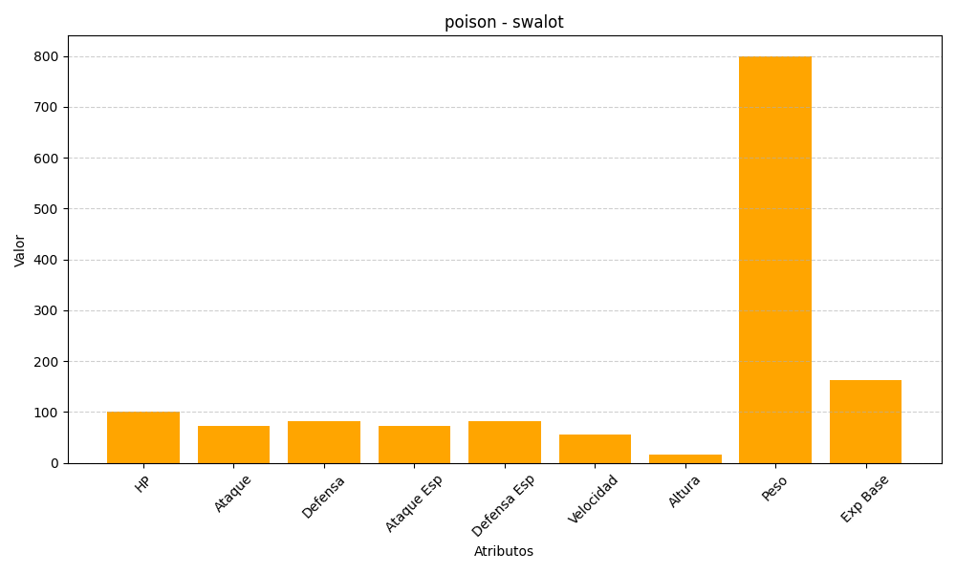
ID | Nombre | Tipo | HP | Ataque | Defensa | Ataque Especial | Defensa Especial | Velocidad | Altura | Peso | Experiencia Base
317 | swalot | poison | 100 | 73 | 83 | 73 | 83 | 55 | 17 | 800 | 163

